LOS 5 PASOS NIIF 15
VENTA DE VEHICULOS MENORES


CÓMO FUNCIONA EL NEGOCIO:
1: Ir a la tienda y pedir la cuenta bancaria
2: ir al banco y pagar
3: Llevar el comprobante de pago a la tienda
4: La tienda entrega el comprobante de pago y documentacion adicional
5: Recoger el vechiulo (15 dias aprox)
Pago: | 2024-12-20
Entrega: | 2025-01-15
PASO 1 | ¿El contrato está dentro del alcance de la Norma? |  |  |  |  |  |  | Pf - 9 - 16
Características de todos los contratos |  |  |  |  |  |  |  | Respuesta
a) las partes del contrato han aprobado el contrato: oral, escrito, prácticas del negocio. |  |  |  |  |  |  |  | Si
b) la entidad puede identificar los derechos de cada parte con respecto … |  |  |  |  |  |  |  | Si
c) la entidad puede identificar las condiciones de pago |  |  |  |  |  |  |  | Si
d) el contrato tiene fundamento comercial |  |  |  |  |  |  |  | Si
e) es probable que cobre la contraprestación a la que tiene derecho … |  |  |  |  |  |  |  | Si
PASO 2 | Identificar las obligaciones de desempeño |  |  |  |  |  |  | Pf - 22 - 30
 | ¿Qué se prometió al cliente? |  |  |  |  |  |  | Respuesta
 | 1 Vehiculo |  |  |  |  |  |  | OD 1
 | 1° Mantenimiento |  |  |  |  |  |  | OD 2
 | 2° Mantenimiento |  |  |  |  |  |  | OD 3
 | 3° Mantenimiento |  |  |  |  |  |  | OD 4
PASO 3 | Medir el precio de la transacción |  |  |  |  |  |  | Pf - 46 - 72
 | ¿Cuánto transfirió el cliente? |  |  |  |  |  |  | Respuesta
 | El importe depositado sin incluir el IVA |  |  |  |  |  |  | 100,000
PASO 4 | Distribuir el precio entre las OD |  |  |  |  |  |  | Pf - 76 - 86
 |  |  |  |  | PVI | % | Venta
 | 1 Vehiculo |  |  | OD 1 | 100,000 | 95.69% | 95,694
 | 1° Mantenimiento |  |  | OD 2 | 1,500 | 1.44% | 1,435
 | 2° Mantenimiento |  |  | OD 3 | 1,500 | 1.44% | 1,435
 | 3° Mantenimiento |  |  | OD 4 | 1,500 | 1.44% | 1,435
 |  |  |  |  | 104,500 | 100.00% | 100,000
PASO 5 | Reconocer ingresos |  |  |  |  |  |  | Pf - 31-38
 | Fecha de cobro |  |  | 2024-12-20
 | Fecha de entrega del vehículo |  |  | 2025-01-15 | entrega fisica
 | En la fecha de cobro: |  |  |  |  | D | H
 |  | Factura por cobrar |  |  |  | 118,000
 |  | IVA por pagar |  |  |  |  | 18,000
 |  | Venta de vehículo |  |  |  |  | 95,694
 |  | Anticipo de clientes |  |  |  |  | 4,306

 |  | También se debe reconocer: EL COSTO DE VENTA
 |  | Costo de venta |  |  |  | 57,416
 |  | Inventario |  |  |  |  | 57,416

 |  | Efectivo |  |  |  | 118,000
 |  | Factura por cobrar |  |  |  |  | 118,000

 | En el primer mantenimiento
 |  |  |  |  |  | D | H
 |  | Anticipo de clientes |  |  |  | 1,435
 |  | Venta de mantenimiento |  |  |  |  | 1,435

 |  |  |  | 2024 | 2025 | 2026 | 2027
 |  |  |  | Vehiculo | Manten 1 | Manten 2 | Manten 3
 |  |  |  | $ | $ | $ | $
 | Venta de vehiculos |  |  | 95,694
 | Venta de mantenimiento |  |  |  | 1,435 | 1,435 | 1,435

 | Costo de venta de vehiculo |  |  | -57,416
 | Costo de venta de mantenimiento |  |  |  | 0 | 0 | 0

 | Utilidad bruta |  |  | 38,278 | 1,435 | 1,435 | 1,435

 | Impuesto por pagar (corriente) |  |  | -12,775 | 0 | 0 | 0
 | Impuesto para arreglar la medición |  |  | 1,292 | -431 | -431 | -431 | 0
 |  |  |  | -11,483 | -431 | -431 | -431

 | Utilidad neta |  |  | 26,794 | 1,005 | 1,005 | 1,005
 | Medición financiera |  |  | 30.00% | 30.00% | 30.00% | 30.00%

 | Para efectos tributarios 2024
 | Venta | 100,000
 | Cventa | -57,416
 |  | 42,584
 | Impuesto
 | Corriente | -12,775 | 30.00%

 |  |  | VL | BF | DT | AIRD
 | Anticipo de clientes |  | 4,306 | 0 | 4,306 | 1292

DERECHO DE DEVOLUCION
NIIF 15
DERECHO DE DEVOLUCION
Párrafo 55
Una entidad reconocerá un pasivo por reembolsos si la entidad recibe contraprestaciones de un cliente
y espera reembolsarle toda o parte de la contraprestación.
Un pasivo por reembolso se mide al importe de la contraprestación recibida (o por recibir) a la cual la
entidad no espera tener derecho (importes no incluido en el precio de la transacción).
Párrafo B20-B27
una entidad concede a un cliente el derecho a devolver el producto por varias razones (insatisfacción)y
recibe cualquier combinación de lo siguiente:
(a) un reembolso total o parcial de cualquier contraprestación pagada
(b) un crédito que puede aplicarse contra los importes debidos
(c) cambiarlo por otro producto.

TRAMPO S.A. es una fabrica de zapatos
Contrato para producir zapatos |  |  | 100,000 | pares
Precio de venta unitario |  |  | 50 | u.m.
Costo de producción |  |  | 10 | u.m.
Clausula de devolución por inperfecciones
Estadísitica de devoluciones |  |  | 11%

En la venta: |  |  | D | H
 | Factura por cobrar |  | 5,900,000
 | Debito fiscal IGV |  |  | 900,000
 | Venta |  |  | 4,450,000
 | Pasivo por devolución |  |  | 550,000
 |  |  | 5,900,000 | 5,900,000
Costo |  |  | D | H
de venta | Costo de venta |  | 890,000
 | Inventario en transito |  | 110,000
 | Inventario |  |  | 1,000,000
 |  |  | 1,000,000 | 1,000,000

ALTERNATIVAMENTE
En la venta: |  |  | D | H
 | Factura por cobrar |  | 5,900,000 |  | Tax
 | Debito fiscal IGV |  |  | 900,000 | Tax
 | 700001 - Venta |  |  | 5,000,000 | Tax
 |  |  | 5,900,000 | 5,900,000
 | 700002 - Venta |  | 550,000 |  | Niif
 | Pasivo por devolución |  |  | 550,000 | Niif
Costo |  |  | D | H
de venta | 6900001 Costo de venta |  | 1,000,000 |  | Tax
 | Inventario |  |  | 1,000,000 | Tax
 | Inventario en transito |  | 110,000 |  | Niif
 | 6900002 Costo de venta |  |  | 110,000 | Niif

 | Margen neto |  |  | 440,000
 | Activo IRD |  | 29.50% | 129,800

Caso Alicorp
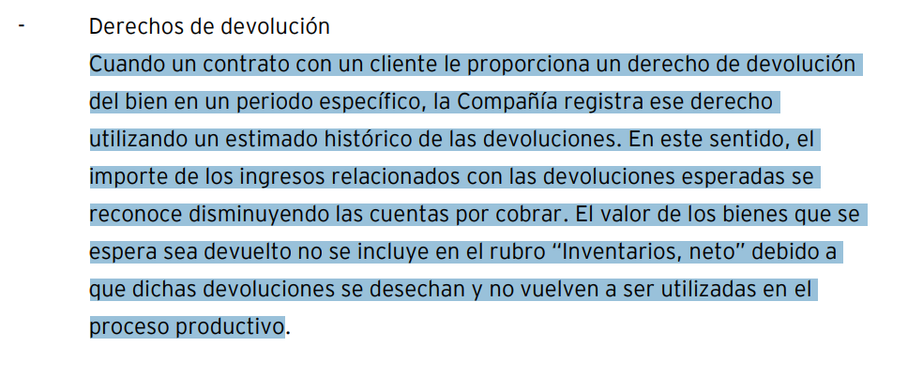

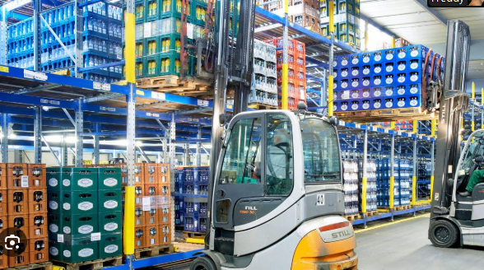

 |  | Esc 1 | Esc 2
Ventas |  | 350 | 105
Gastos |  | -245

 |  | 105 | 105

Principal | controla el activo
 | controla el servicio

 | frente al cliente

Naviera

Trampo SA

Importador

CURSOS



